Overzicht
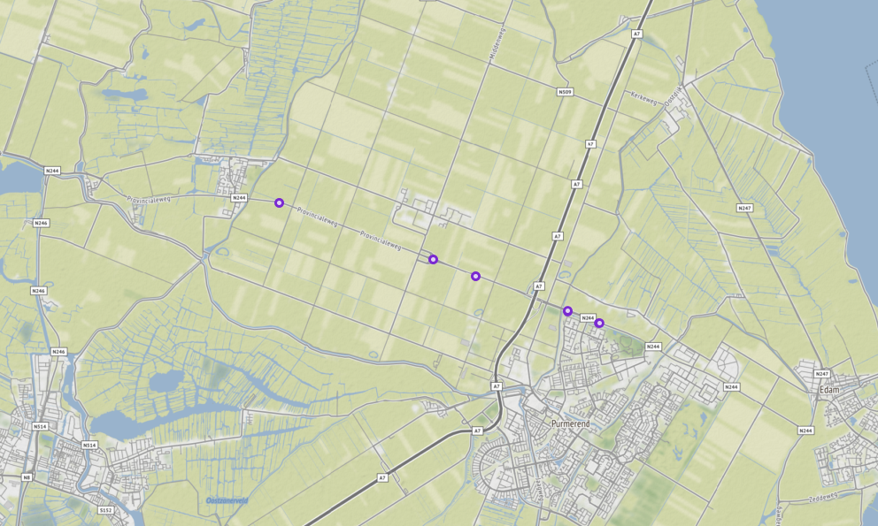
Aanvraagnaam | export3
Periode | 07-01-2020 tot en met 15-01-2020
Dagen van de week | werkdagen inclusief feestdagen

Geselecteerde locaties
Volgnummer | ID | Naam | Latitude | Longitude
0 | PNH02_PNHTI562 | Provincialeweg van Julianalaan - op-/afrit Middenweg | 52.550897478 | 4.8602020903
1 | PNH02_PNHTI562r | Provincialeweg van op-/afrit Middenweg - Julianalaan | 52.550897478 | 4.8602020903
2 | PNH02_PNHTI563 | Provincialeweg van op-/afrit Rijksweg A7 - op-/afrit Middenweg | 52.535795713 | 4.9272209854
3 | PNH02_PNHTI563r | Provincialeweg van op-/afrit Middenweg - op-/afrit Rijksweg A7 | 52.535795196 | 4.9272232574
4 | PNH02_PNHTI564 | Provincialeweg van op-/afrit Rijksweg A7 - Salvador Allendelaan | 52.528326853 | 4.9583884344
5 | PNH02_PNHTI564r | Provincialeweg van Salvador Allendelaan - op-/afrit Rijksweg A7 | 52.528502448 | 4.9585480744
6 | PNH02_PNHTI565 | Provincialeweg van Salvador Allendelaan - Nieuwe Gouw | 52.52594967 | 4.9691798724
7 | PNH02_PNHTI565r | Provincialeweg van Nieuwe Gouw - Salvador Allendelaan | 52.526064087 | 4.9692706254
8 | PNH02_TI878L | Provincialeweg van oostelijke op/afrit Middenweg - westelijke op/afrit Middenweg | 52.539135886 | 4.9126101394
9 | PNH02_TI878R | Provincialeweg van westelijke op/afrit Middenweg - oostelijke op/afrit Middenweg | 52.539156508 | 4.9125193024

